Лист1
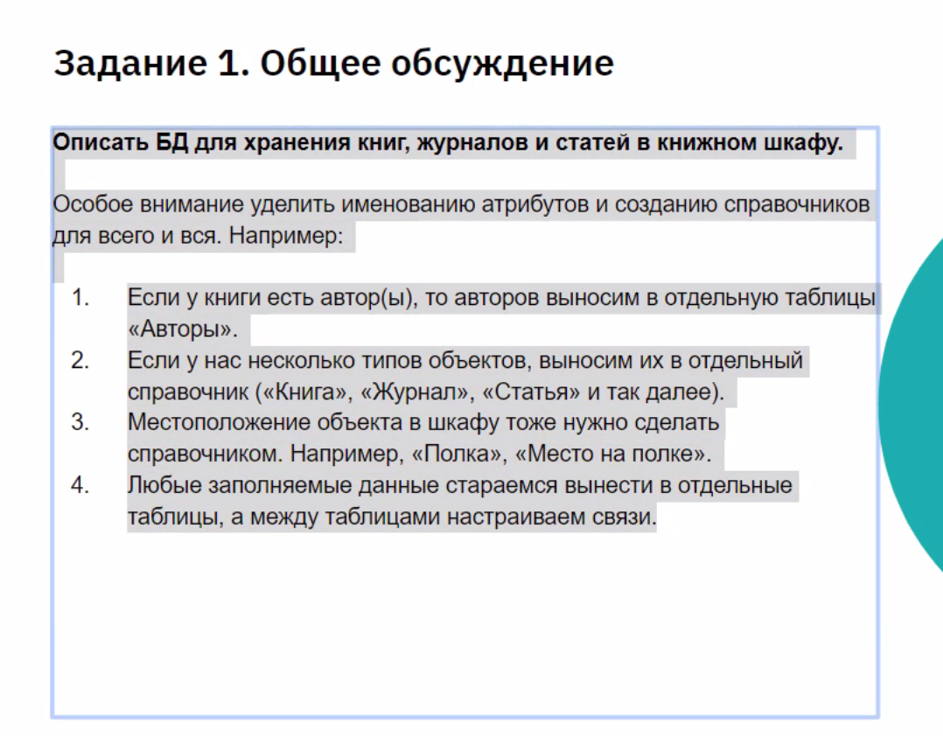
Autors
Name | Type | Length | Comment
Autor_ID | int | 10 | Уникальный идентификатор
First_name | Text | 30 | Имя клиента
Family_name | Text | 30 | Фамилия
Middle_name | Text | 30 | Отчетсво
Birth_date | Date | 8 | Дата рождения
Sex | Text | 1 | Пол
Genre | Список | 20 | Стиль

Materials
Name | Type | Length | Comment
Book_ID | int | 10 | Уникальный идентификатор
Type | Список | 20
Genre | Список | 20 | Стиль

Лист2
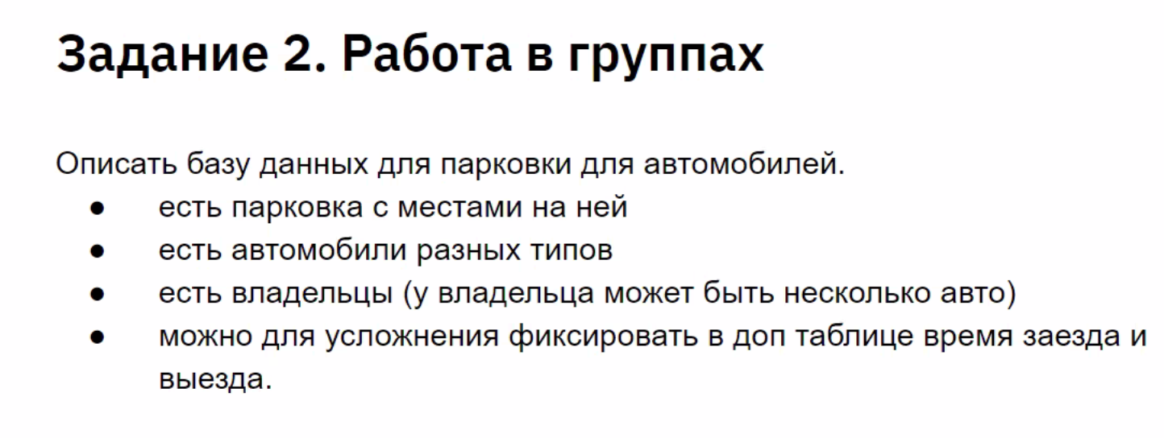
Паковка |  |  |  |  |  |  |  |  |  |  |  | Время регистрации
Параметр | Тип | Длина | Комментарий |  |  |  |  |  |  |  |  | Параметр | Тип | Длина | Комментарий
Place_id | int | 10 |  |  |  |  |  |  |  |  |  | check_int_time | timestamp | 10 | время заезда
Floor | int | 10 |  |  |  |  |  |  |  |  |  | check_out_time | timestamp | 10 | время выезда
State | text | 10

 |  |  |  |  |  |  |  | Машины
 |  |  |  |  |  |  |  | Параметр | Тип | Длина | Комментарий
 |  |  |  |  |  |  |  | car_id | int | 10
 |  |  |  |  |  |  |  | car_model | text | 20
 |  |  |  |  |  |  |  | car_owner | text | 20

 |  |  |  | Владельцы авто
 |  |  |  | Параметр | Тип | Длина | Комментарий
 |  |  |  | name_id | int |  |  |  |  |  |  | timestamp

Лист3
 |  |  |  | Заказчик |  |  |  |  |  |  | Исполнитель
 |  |  |  | Параметр | Тип | Длина | Комментарий |  |  |  | Параметр | Тип | Длина | Комментарий
 |  |  |  | customer_id | int | 8 | id заказчика |  |  |  | executor_id | int | 8 | id исполнителя
 |  |  |  | order_count | int | 8 | сумма заказов |  |  |  | order_count | int | 8 | сумма заказов
 |  |  |  | First_name | Text | 32 | Имя клиента |  |  |  | First_name | Text | 32 | Имя клиента
 |  |  |  | Family_name | Text | 32 | Фамилия |  |  |  | Family_name | Text | 32 | Фамилия
 |  |  |  | Middle_name | Text | 32 | Отчетсво |  |  |  | Middle_name | Text | 32 | Отчетсво
 |  |  |  | Birth_date | Date | 8 | Дата рождения |  |  |  | Birth_date | Date | 8 | Дата рождения
 |  |  |  | rating/place | int | 8 | id заказа |  |  |  | rating/place | int | 8 | id заказа
 |  |  |  | state | text | 8 | статус: свободен, занят |  |  |  | state | text | 8 | статус: в ожидании, нет заказов

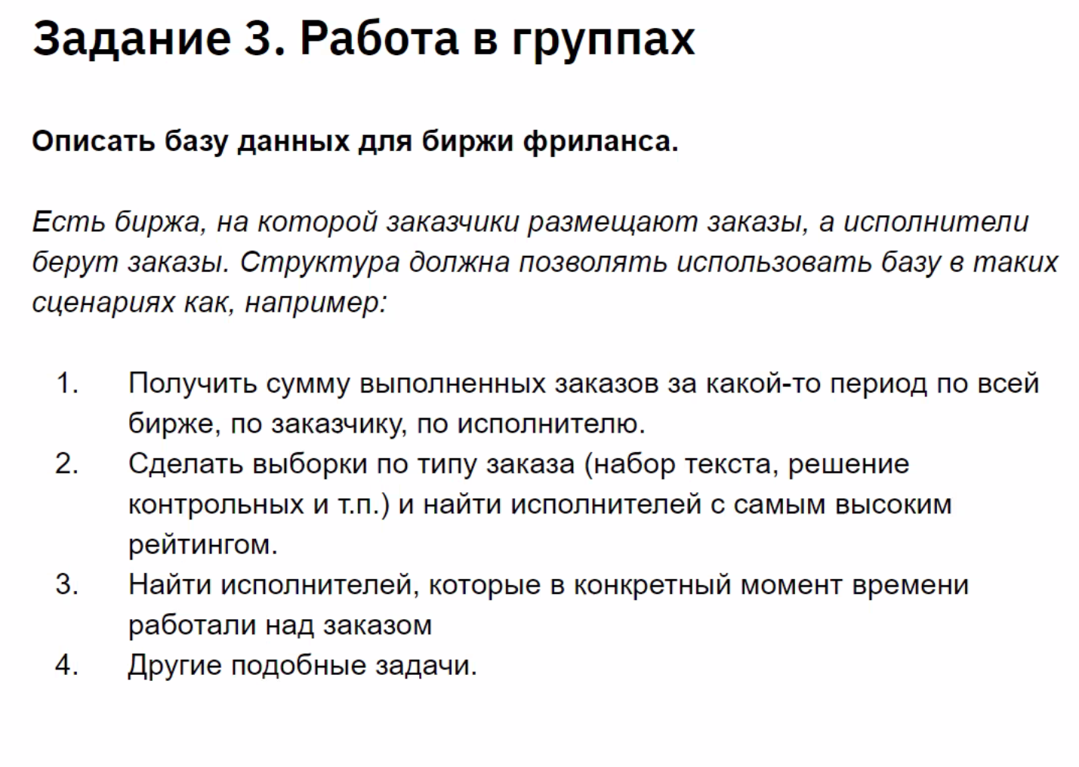
 |  |  |  |  |  |  |  | Заказы
 |  |  |  |  |  |  |  | Параметр | Тип | Длина | Комментарий
 |  |  |  |  |  |  |  | order_id | int | 8 | id заказа
Рейтинг |  |  |  |  |  |  |  | order_type | text | 16 | тип заказа
Параметр | Тип | Длина | Комментарий |  |  |  |  | customer_id | int | 8 | id заказчика
rating/place | int | 8 | id заказа |  |  |  |  | executor_id | int | 8 | id исполнителя
 |  |  |  |  |  |  |  | start_time | timeStamp | 12 | время начала
 |  |  |  |  |  |  |  | end_time | timeStamp | 12 | время завершения

Тайминг
Параметр | Тип | Длина | Комментарий |  |  |  | а ведь хорошо помогаете)))
start_time | timeStamp | 12 | время начала
end_time | timeStamp | 12 | время завершения

 |  |  |  |  |  |  | я так и понял)

